时间对应
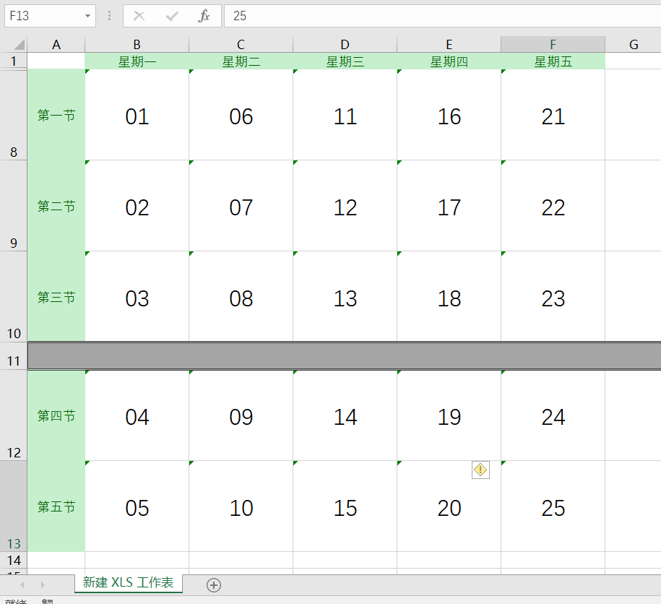

{"01", "06", "11", "16", "21"}
{"03", "08", "13", "18", "23"}
{"04", "09", "14", "19"}
{"04", "09", "14", "19"}
{5, 6, 7, 8}
{4, 9, 10, 11, 12, 13}
{3, 14, 15, 16, 17, 18}
{2, 19, 20, 21, 22, 23}

实现流程
开始
从Excel导入开课任务或手动添加经后台处理导入数据库
根据学期查询所有课程任务
分类编码存入Map集合
提交学期到后台

